箱唛扫码
Factory name (工厂名称)
PO. Number(订单号) | 21556-W 21613-W
Style Code.(款号) | 7931-515
Product Code.(产品编号) | RECYCLE CARE LABEL RECYCLE COMPONENT LABEL | Carton No.(箱号):
Inner Packages(包装方式） | 1000pcs/ bundle | 1/1
SIZE/qty (尺码/数量) | 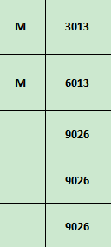
Carton Dimension（箱规） | 20*30*40 | Country of Origin：
Gross Weight（毛重） | 7.4kg | Made In China
Net Weight（净重） | 7kg
Remark（备注）

07931515603031
07931515800034
07931515603031
07931515800034

